Tabelle1
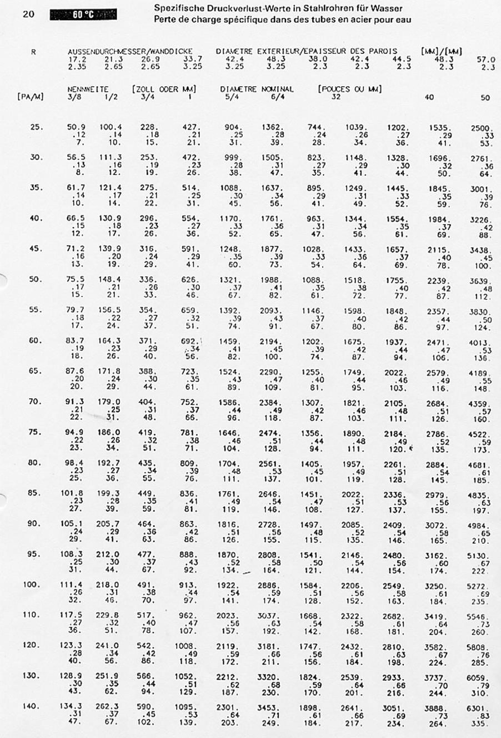
delta T K | 10

Leistung kW | Durchfluss l/h | Gesamt
28 | 2,407 | Leistung kW | 95.00
19 | 1,634 | Durchfluss l/h | 8,168.14
11 | 946
6 | 516
9 | 774
3 | 258
6 | 516
8 | 688
5 | 430
 | 0
 | 0
 | 0
 | 0

